1_商品マスタ一覧表示機能_エビデンス
機能名 | 機能名（詳細） | ドキュメント名 | 作成日 | 作成者 | 更新日 | 更新者
マスタメンテナンス | 商品マスタ一覧表示機能 | 単体テスト結果件結果報告書(エビデンス) | 2024-11-21 | ジョン

①画面イメージを確認する。

仕様書 |  | 画面

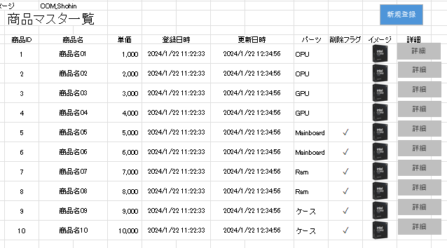
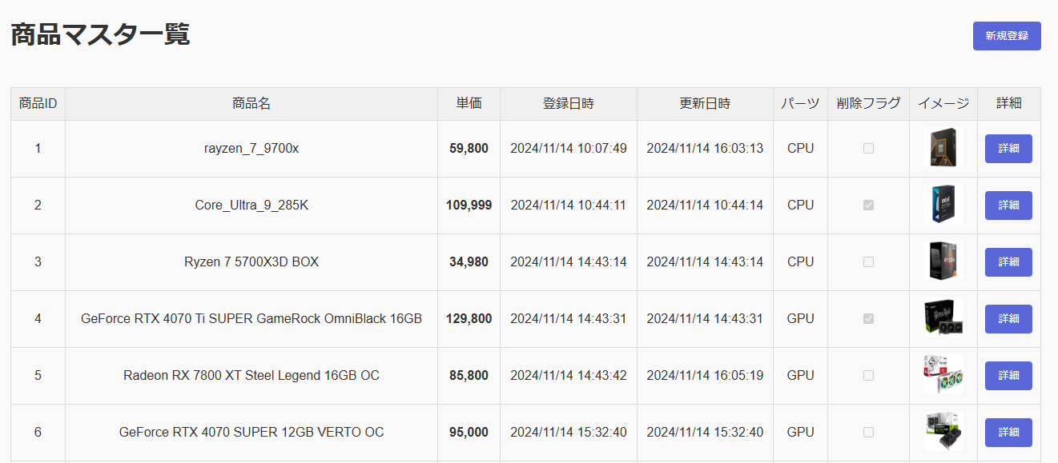

＞＞OK

②一覧の各項目を確認する。

DBの資料 |  | 画面

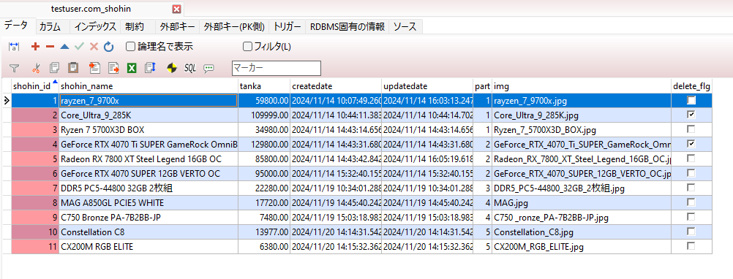
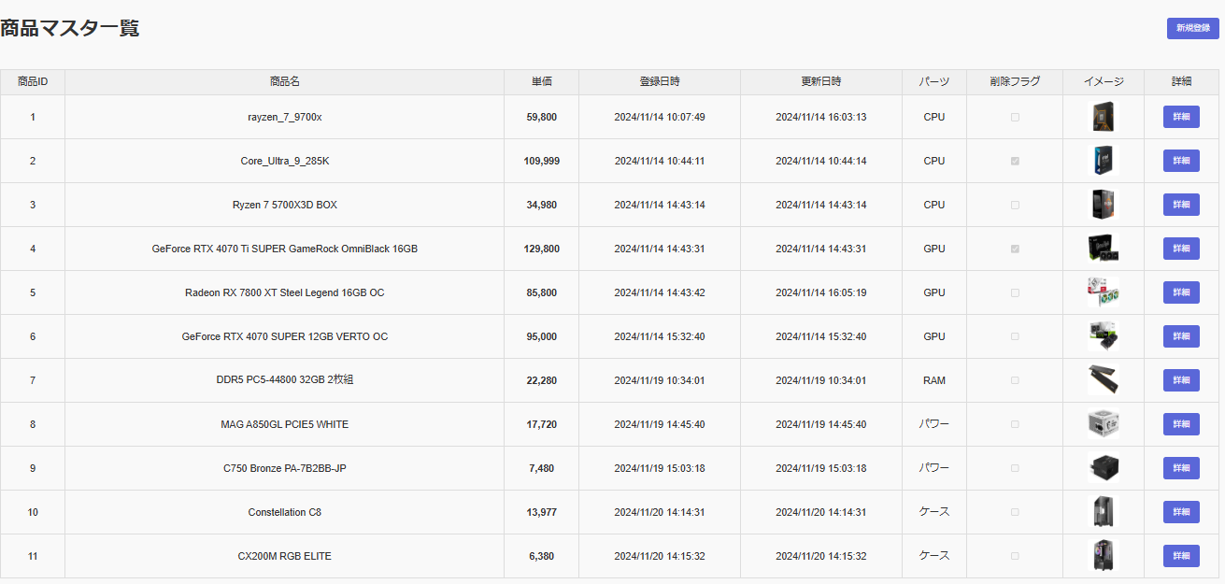

＞＞OK

③「新規登録」ボタン押下後の挙動を確認する。
押下
画面

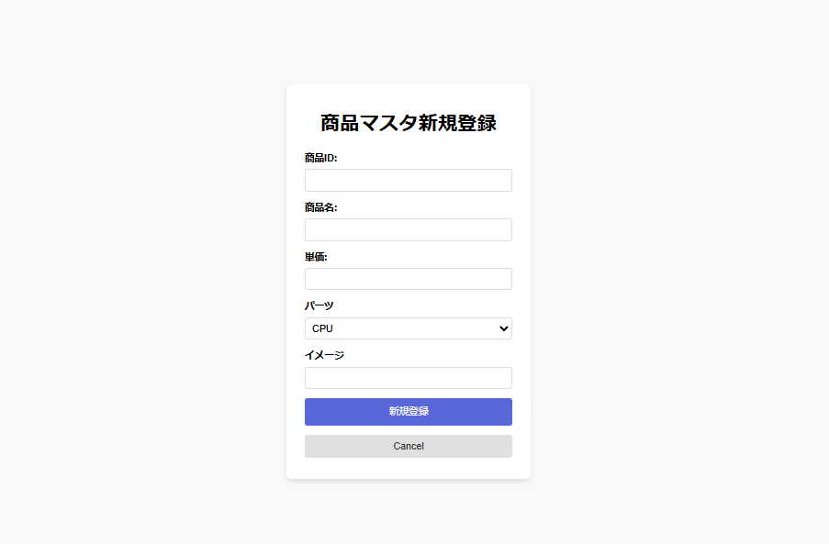

＞＞問題なく遷移しましたのでOK

④「詳細」ボタン押下後の挙動を確認する。
押下

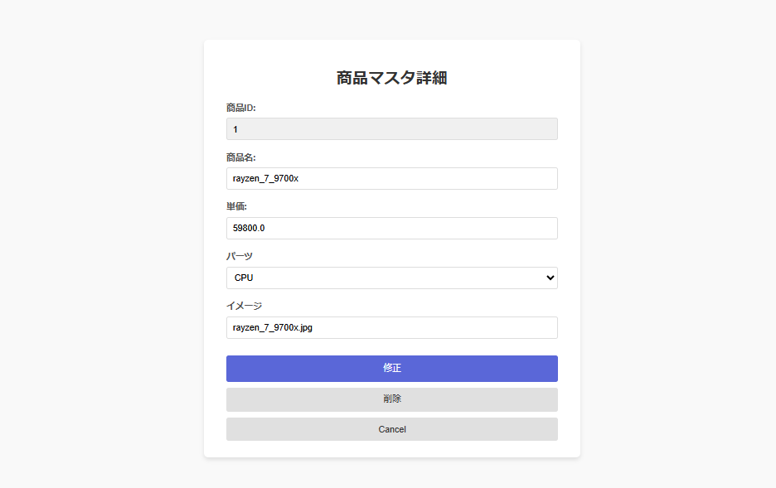

＞＞問題なく遷移しましたのでOK

2_新規登録機能_エビデンス
機能名 |  | 機能名（詳細） |  | ドキュメント名 | 作成日 | 作成者 | 更新日 | 更新者
マスタメンテナンス |  | 商品マスタ新規登録機能 |  | 単体テスト結果件結果報告書(エビデンス) | 2024-11-21 | ジョン

①画面イメージを確認する。

仕様書 |  |  |  | 画面
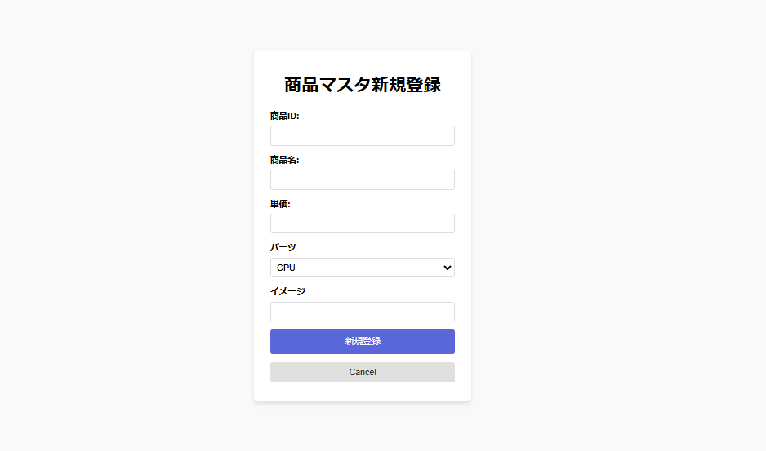
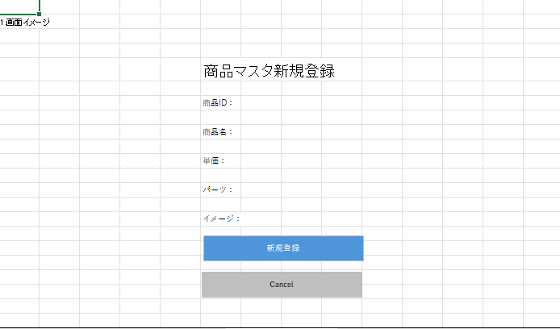

②入力チェックを確認する。

No | 項目名 |  | 入力チェック内容 |  |  |  |  | 結果
1 | 商品ID |  | 未入力の場合、エラーとする。 |  |  |  |  | OK
2 | 商品ID |  | 同一IDが存在する場合、エラーとする。 |  |  |  |  | OK
3 | 商品ID |  | 数字以外の場合、エラーとする。 |  |  |  |  | OK
4 | 商品ID |  | 最大桁数(4桁)を超える場合、エラーとする。 |  |  |  |  | OK
5 | 商品名 |  | 未入力の場合、エラーとする。 |  |  |  |  | OK
6 | 商品名 |  | 最大桁数(100桁)を超える場合、エラーとする。 |  |  |  |  | OK
7 | 単価 |  | 未入力の場合、エラーとする。 |  |  |  |  | OK
8 | 単価 |  | 数字以外の場合、エラーとする。 |  |  |  |  | OK
9 | パーツ |  | 未入力の場合、エラーとする。 |  |  |  |  | OK
10 | パーツ |  | 選択肢以外の値の場合、エラーとする。 |  |  |  |  | OK
11 | イメージ |  | 未入力の場合、エラーとする。 |  |  |  |  | OK
12 | イメージ |  | URL形式でない場合、エラーとする。 |  |  |  |  | OK

1-1商品IDが未入力の場合、エラーとする。

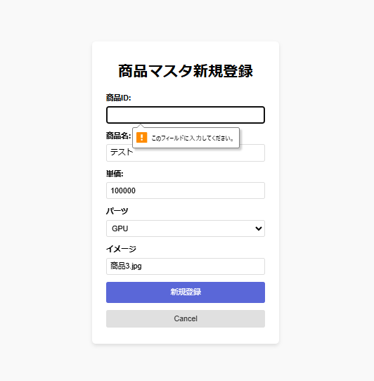

＞＞OK

1-2商品IDが同一IDが存在する場合、エラーとする。

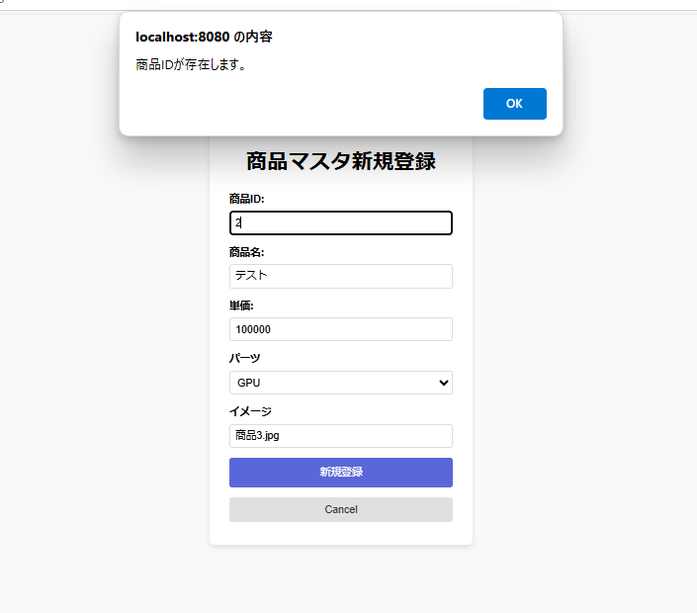

＞＞OK

1-3商品IDが数字以外の場合、エラーとする。

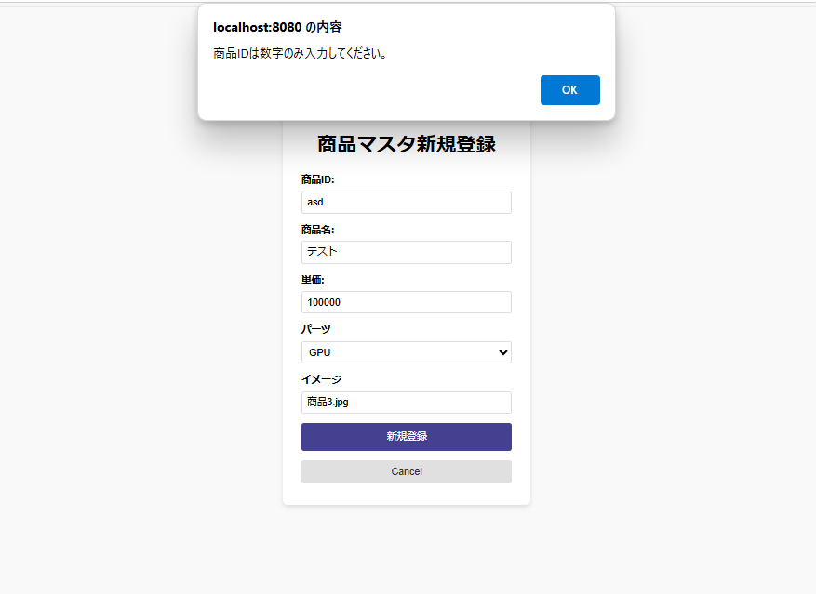

＞＞OK

1-4商品IDが最大桁数(4桁)を超える場合、エラーとする。

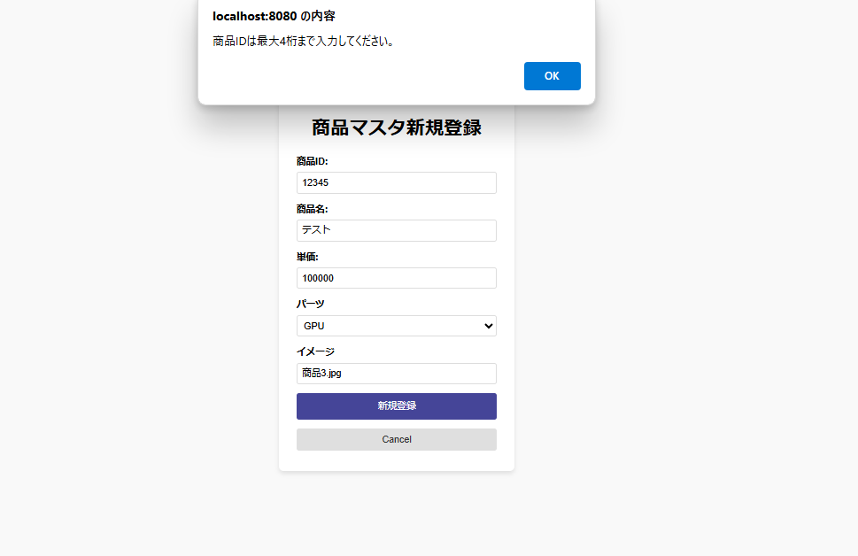

＞＞OK

1-5商品名が未入力の場合、エラーとする。

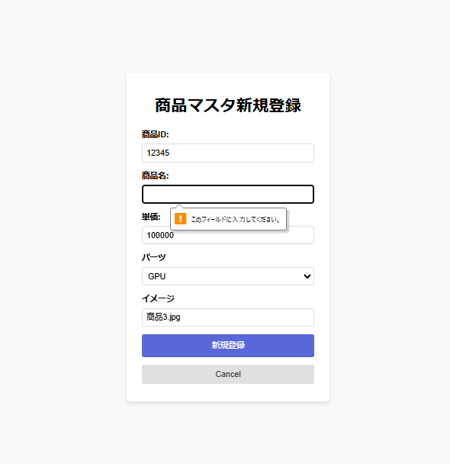

＞＞OK

1-6商品名が最大桁数(100桁)を超える場合、エラーとする。
01234567890123456789012345678901234567890123456789012345678901234567890123456789012345678901234567891 入力

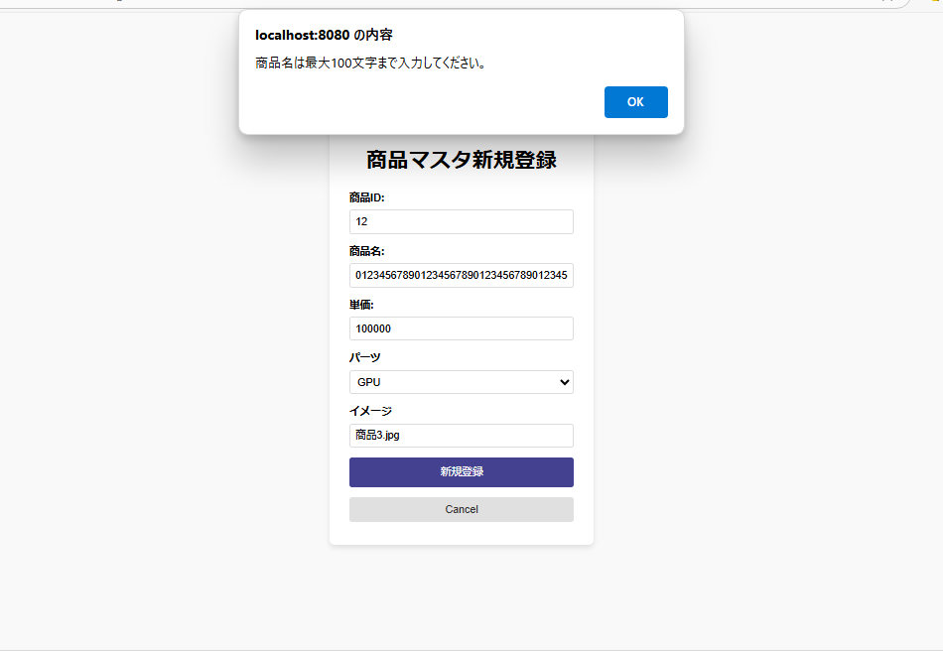

＞＞OK

1-7.単価が未入力の場合、エラーとする。

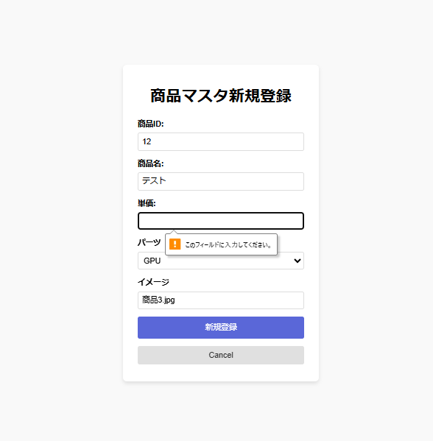

1-8.単価が数字以外の場合、エラーとする。

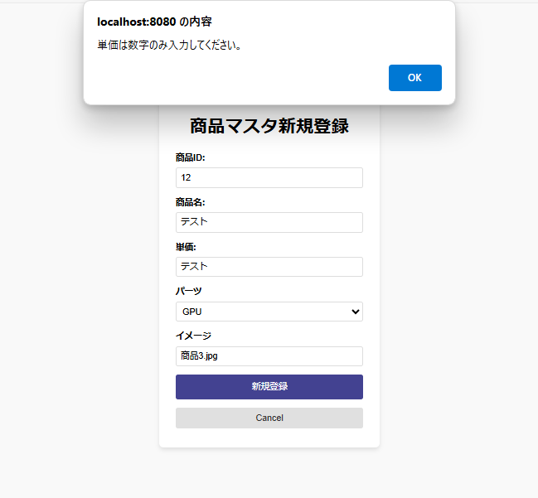

＞＞OK

1-9パーツが未入力の場合、エラーとする。

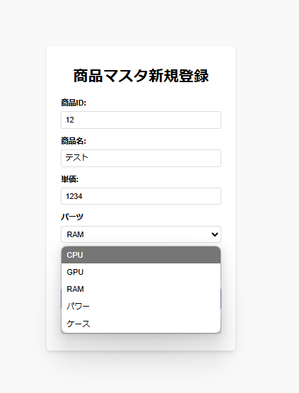

＞＞未入力は出来ないのでOK

1-10パーツが選択肢以外の値の場合、エラーとする。

＞＞以外の入力は出来ないのでOK

1-11イメージが未入力の場合、エラーとする。

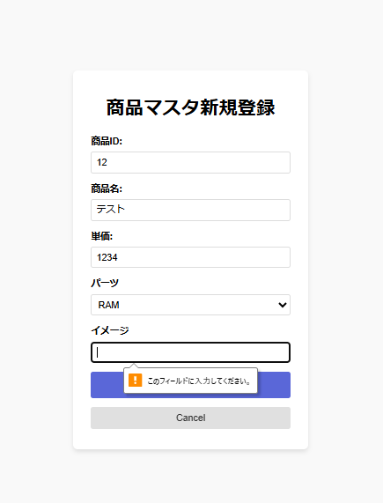

＞＞OK

1-12イメージがURL形式でない場合、エラーとする。

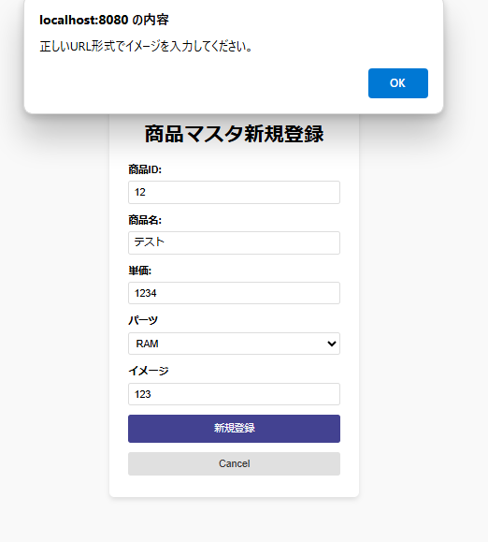

＞＞OK

③入力チェックが正常な場合の商品マスタへの新規登録を確認する。

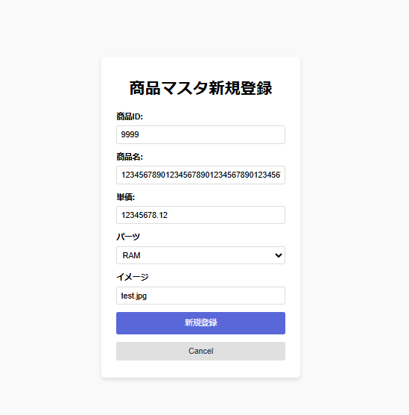

押下

＞＞OK

④商品マスタに新規登録されていることを確認する。

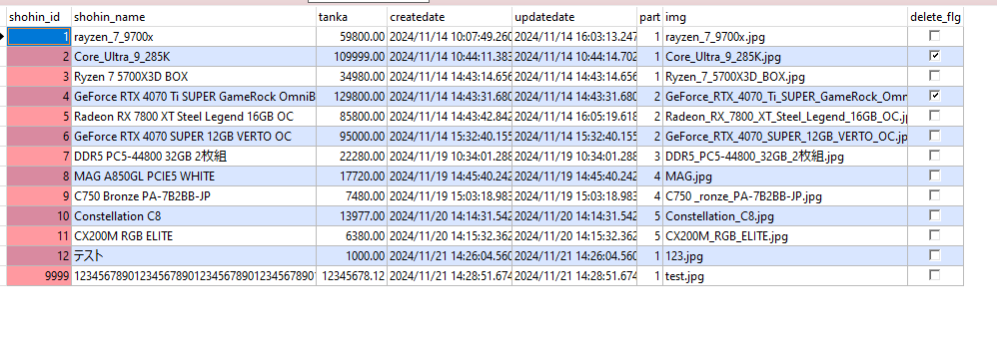

⑤「Cancel」ボタン押下後の挙動を確認する。

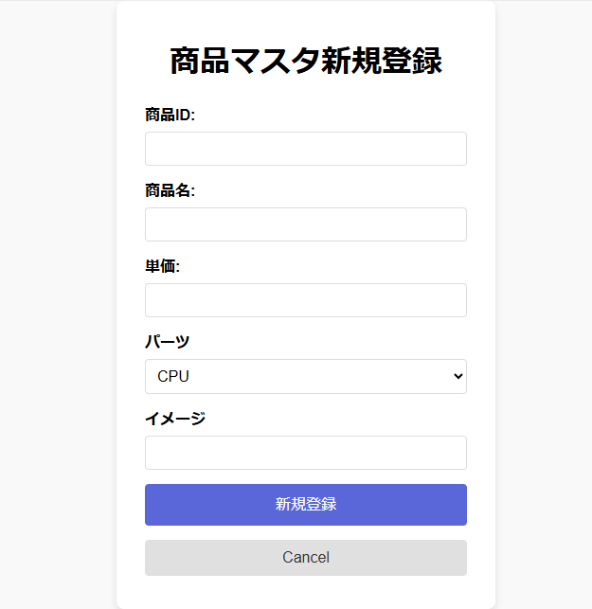

押下

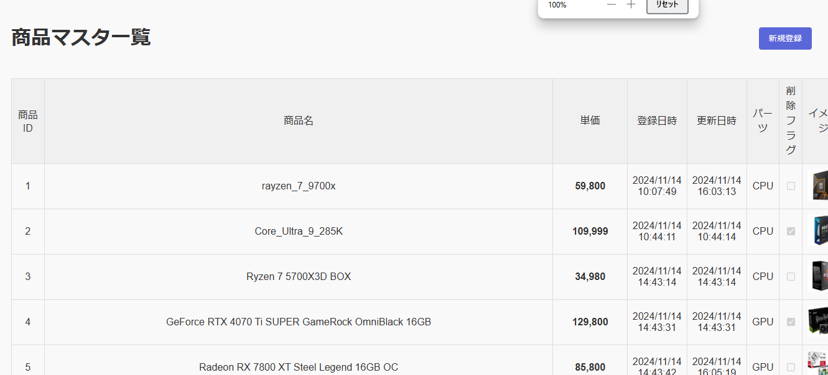

＞＞遷移しましたのでOK

3_詳細機能_エビデンス
機能名 |  | 機能名（詳細） |  | ドキュメント名 | 作成日 | 作成者 | 更新日 | 更新者
マスタメンテナンス |  | 商品マスタ詳細機能 |  | 単体テスト結果件結果報告書(エビデンス) | 2024-11-21 | ジョン

①画面イメージを確認する。

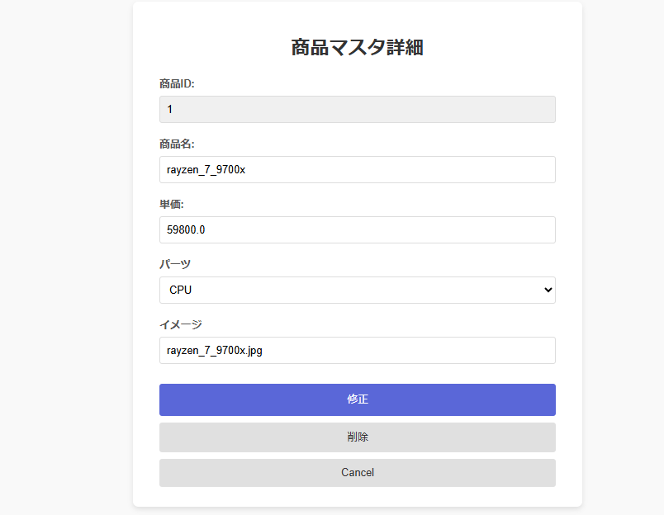

＞＞OK

②表示項目を確認する。

＞＞OK

③入力チェックを確認する。

No | 項目名 |  | 入力チェック内容 |  |  |  |  | 結果
1 | 商品名 |  | 未入力の場合、エラーとする。 |  |  |  |  | OK
2 | 商品名 |  | 最大桁数(100桁)を超える場合、エラーとする。 |  |  |  |  | OK
3 | 単価 |  | 未入力の場合、エラーとする。 |  |  |  |  | OK
4 | 単価 |  | 数字以外の場合、エラーとする。 |  |  |  |  | OK
5 | パーツ |  | 未入力の場合、エラーとする。 |  |  |  |  | OK
6 | パーツ |  | 選択肢以外の値の場合、エラーとする。 |  |  |  |  | OK
7 | イメージ |  | 未入力の場合、エラーとする。 |  |  |  |  | OK
8 | イメージ |  | URL形式でない場合、エラーとする。 |  |  |  |  | OK

3-1商品名が未入力の場合、エラーとする。

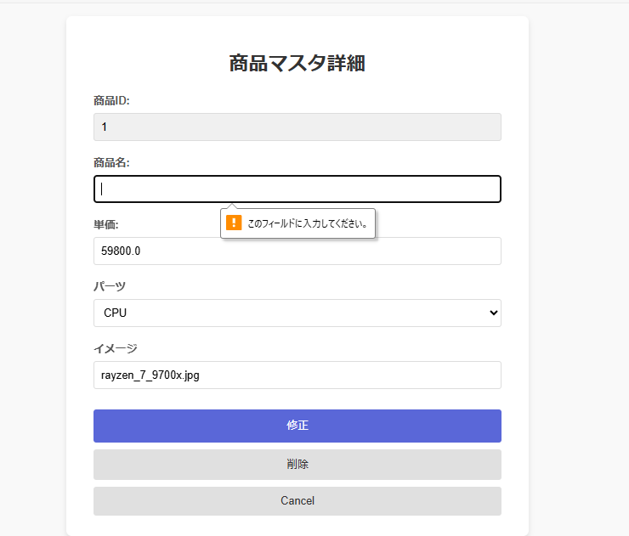

＞＞OK

3-2商品名が最大桁数(100桁)を超える場合、エラーとする。

01234567890123456789012345678901234567890123456789012345678901234567890123456789012345678901234567891入力
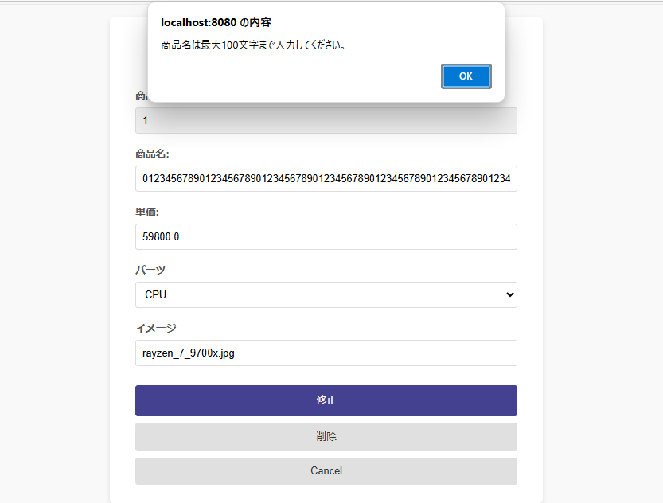

＞＞OK

3-3単価が未入力の場合、エラーとする。

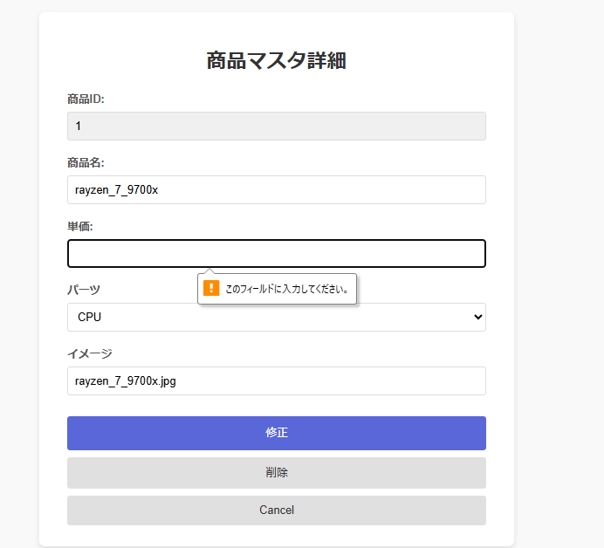

＞＞OK

3-4単価が数字以外の場合、エラーとする。

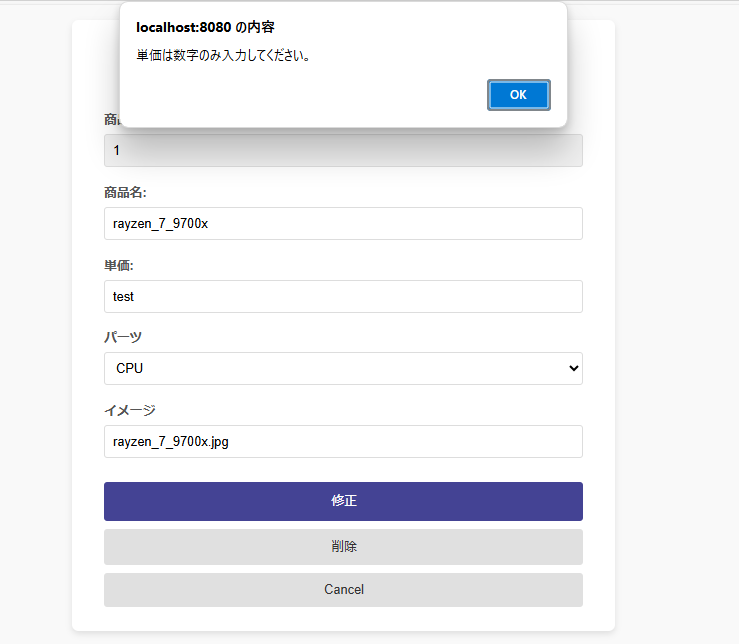

＞＞OK

3-5パーツが未入力の場合、エラーとする。

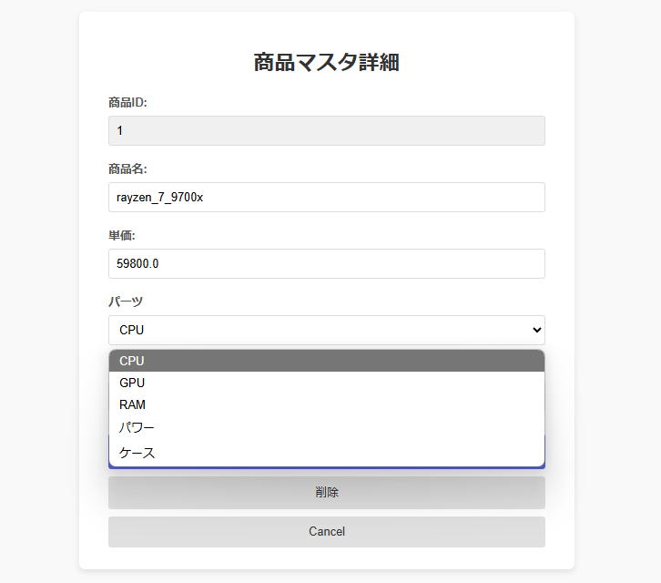

＞＞未入力できないのでOK

3-6パーツが選択肢以外の値の場合、エラーとする。

＞＞OK

3-7イメージが未入力の場合、エラーとする。

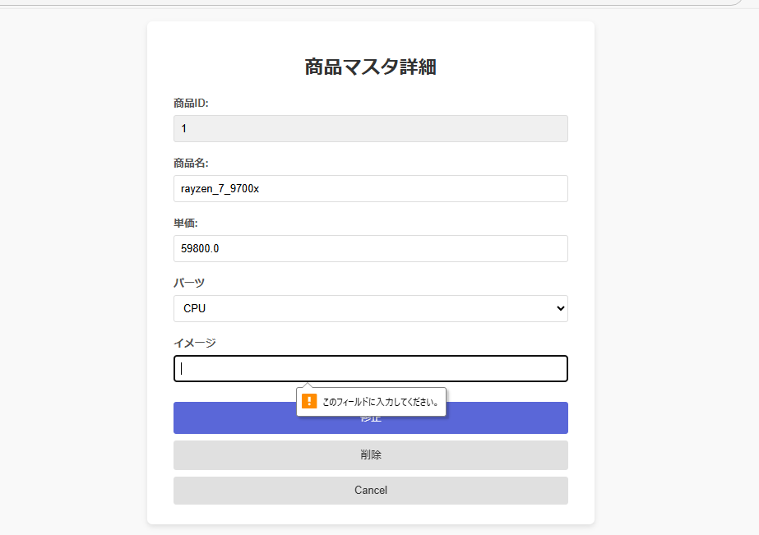

＞＞OK

3-8イメージがURL形式でない場合、エラーとする。

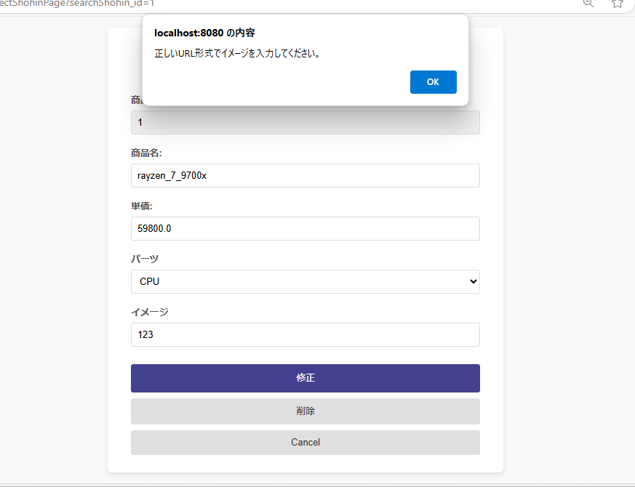

＞＞OK

④入力チェックが正常な場合の商品マスタへの更新を確認する。

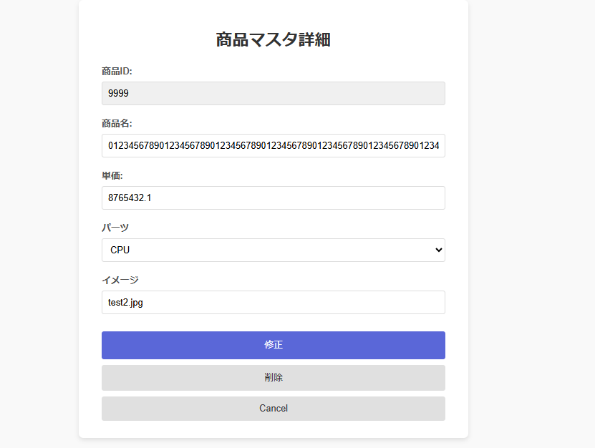

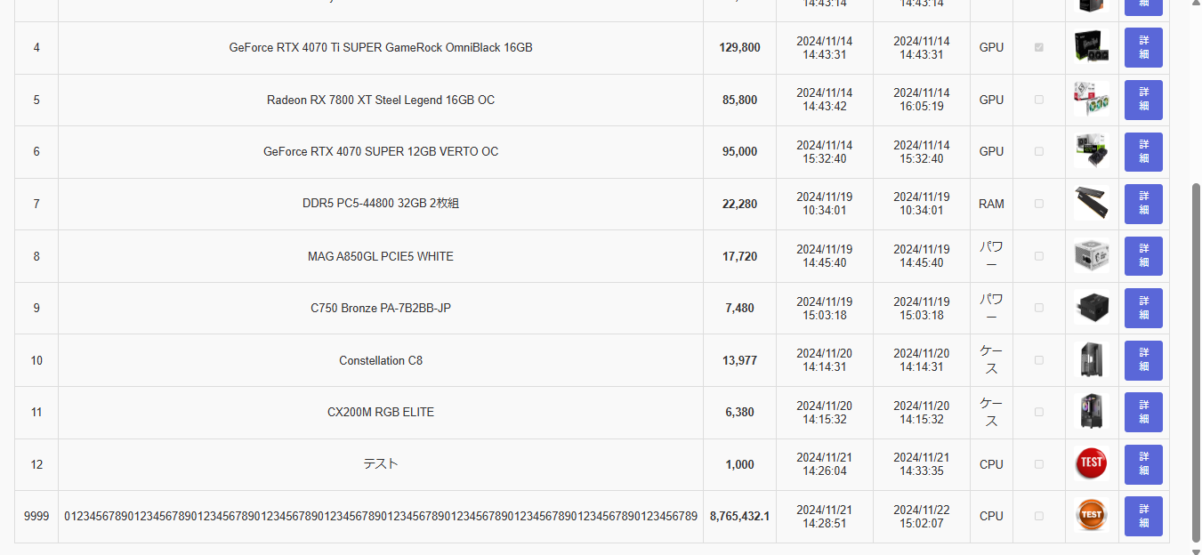

＞＞OK

⑤「削除」ボタン押下後の挙動を確認する。

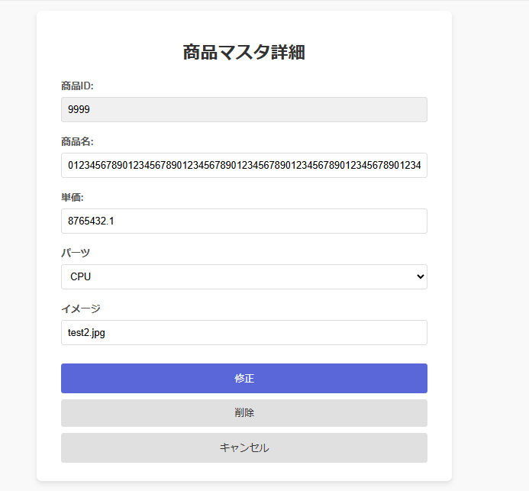

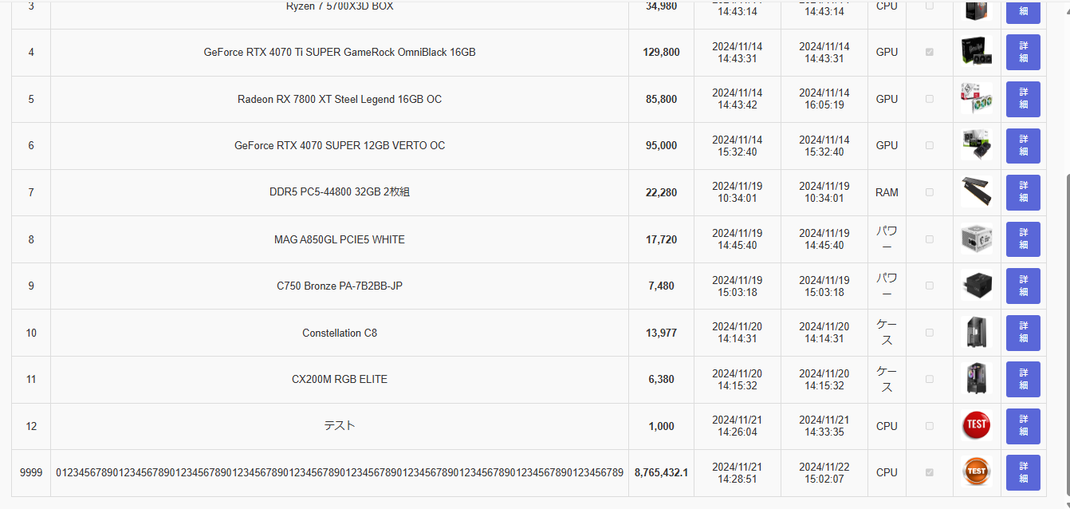

＞＞OK

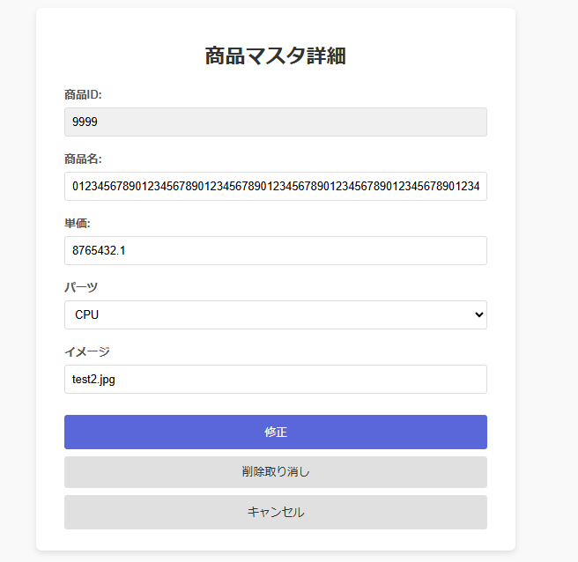

押下

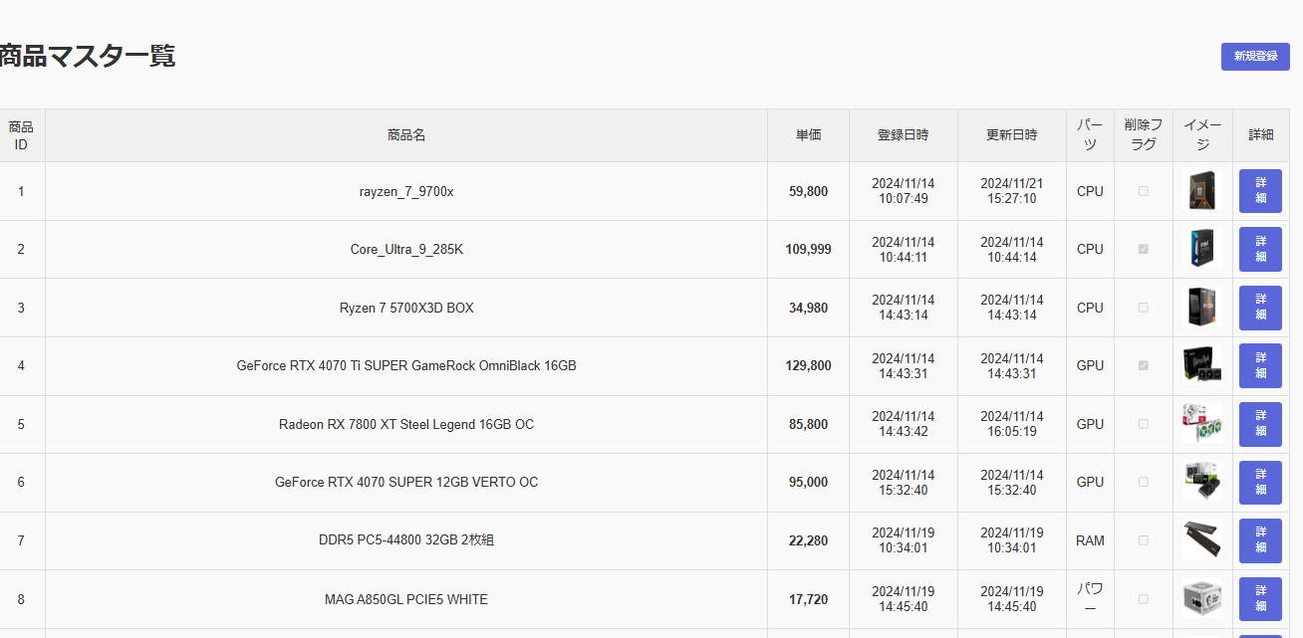

＞＞OK

